概要図
１．処理概要

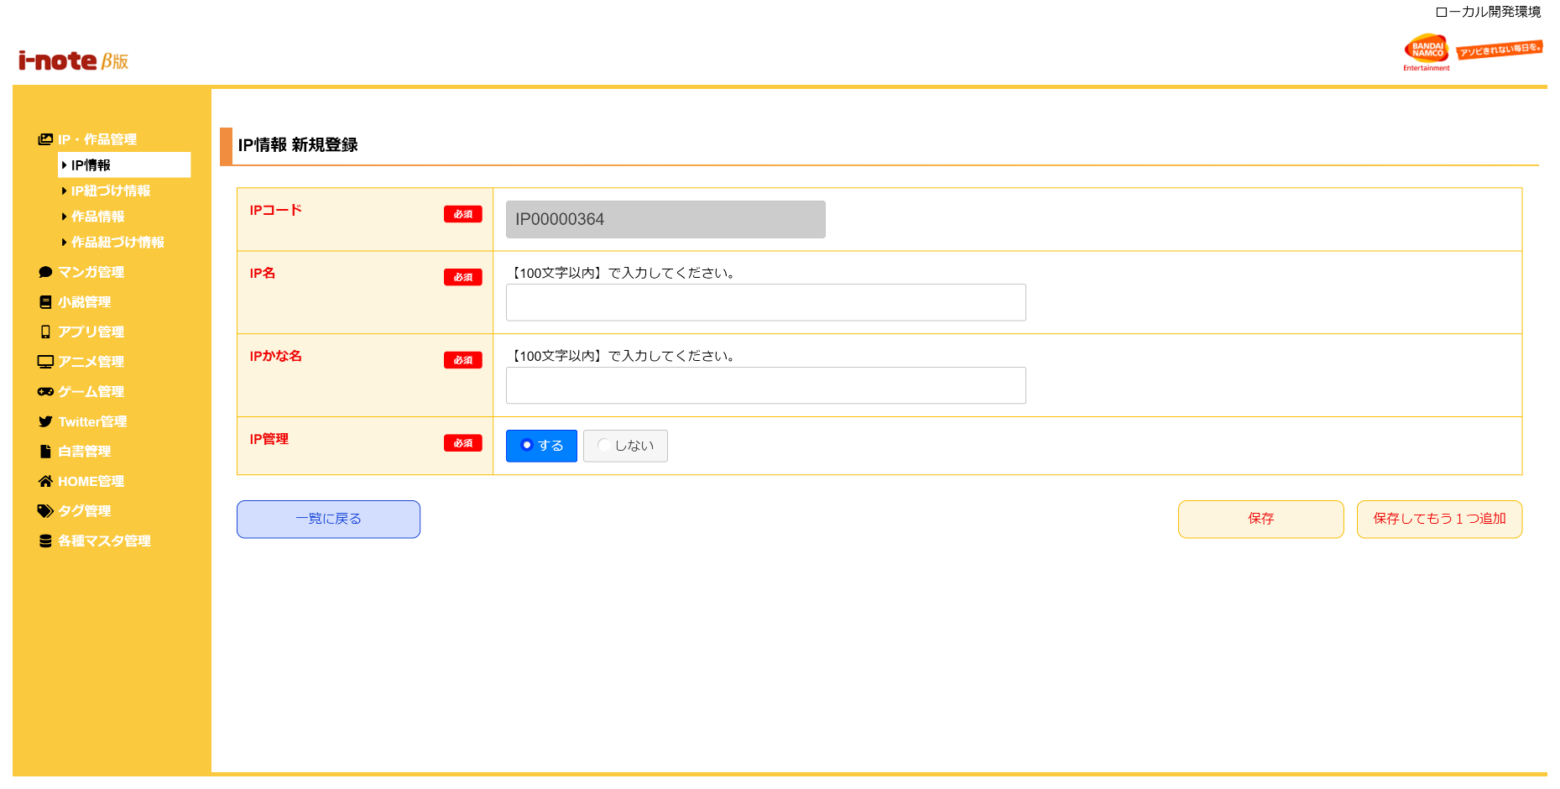
 | 初期表示
 |  | [1] | IP情報 新規登録情報入力領域
 |  |  | 領域説明： | IP情報新規登録に必要な情報を入力する。
１
 |  |  | 要素名 |  | 説明
 |  |  | IPコード |  | IPコード、IP＋半角数字8桁を自動発行する。
 |  |  | IP名 |  | IP名を100文字以内で入力する。
 |  |  | IPかな名 |  | IPかな名を100文字以内で入力する。
 |  |  |  |  | 全角ひらがなと"・","ー","！","？"以外入力を許容しない
 |  |  | IP管理 |  | ラジオボタンで「する/しない」を選択する。(初期値：する)
 |  |  |  |  | 「する」選択時、IPとして管理する。
 |  |  |  |  | 「しない」選択時、作品として管理する。

2
 |  | [2] | ボタン表示領域
 |  |  | 領域説明： | IP情報一覧画面へ遷移、IPマスタへの登録を行う。

 |  |  | 要素名 |  | 説明
 |  |  | 一覧に戻るボタン |  | IP情報 一覧画面に遷移する。
 |  |  | 保存ボタン |  | 入力された情報をIPマスタに登録し、IP情報 一覧画面に遷移する。
 |  |  | 保存してもう1つ追加ボタン |  | 入力された情報をIPマスタに登録し、IP情報 新規登録画面に遷移する。

